Sprint Backlog Burndownchart
Burn Down Chart
 | US/TASK | ASIGNADO | Sprint | ESTADO | Horas | P-US | Semana
 |  |  |  |  |  |  | 1 | 2 | 3 | 4 | 5 | 6 | 7 | 8 | 9 | 10 | 11 | 12
US-1 | Iniciar sesión | Roa | 1 | DONE | 8 |  | 0 | 0 | 0 | 0 | 0 | 0 | 5 | 3 | 0 | 0 | 0 | 0
 | - implementar Formulario (Front) | Roa | 1 | DONE | 3 |  |  |  |  |  |  |  | 3 |  |  |  |  |  |  | Cantidad HU | Total Horas
 | - Traer Credenciales correctas desde la DB | Delgado | 1 | DONE | 2 |  |  |  |  |  |  |  | 1 | 1 |  |  |  |  | Sprint 1 | 7 | #REF!
 | - Manejo de Excepciones | Roa | 1 | DONE | 3 |  |  |  |  |  |  |  | 1 | 2 |  |  |  |  | Sprint 2 | 5 | #REF!
US-2 | Cerrar sesión | Muñoz | 1, 2 | DONE | 4 |  | 0 | 0 | 0 | 0 | 0 | 0 | 1 | 3 | 0 | 0 | 0 | 0
 | - Diseño para cerrar la sesión | Muñoz | 1 | DONE | 1 |  |  |  |  |  |  |  | 1
 | - Sesión cerrada reflejada en la DB | Delgado | 2 | DONE | 2 |  |  |  |  |  |  |  |  | 2 |  |  |  |  | Enlace al cronograma de sprints: Cronograma de Sprints - Versión 2.0
 | - Redireccionamiento página inicio | Muñoz | 2 | DONE | 1 |  |  |  |  |  |  |  |  | 1
US-3 | Generar vista de inicio | All | 1 | DONE | 15 |  | 0 | 0 | 0 | 0 | 7 | 4 | 4 | 0 | 0 | 0 | 0 | 0
 | - Botones de Registro, inicio de sesión y perfil | All | 1 | DONE | 4 |  |  |  |  |  | 4
 | - Barra de Búsqueda | All | 1 | DONE | 3 |  |  |  |  |  | 3
 | - Cards para los productos | All | 1 | DONE | 4 |  |  |  |  |  |  | 2 | 2
 | - FIltros sencillos | All | 1 | DONE | 4 |  |  |  |  |  |  | 2 | 2
US-4 | Implementar el carrito de compras | All | 2, 3 | DONE | 13 |  | 0 | 0 | 0 | 0 | 0 | 0 | 4 | 6 | 3 | 0 | 0 | 0
 | - Mostrar Cards de los productos en el carrito | All | 2 | DONE | 5 |  |  |  |  |  |  |  | 3 | 2
 | - Eliminar y/o Agregar nuevos productos | All | 2 | DONE | 4 |  |  |  |  |  |  |  | 1 | 1 | 2
 | - Mostrar subtotal de la venta | Muñoz | 3 | DONE | 2 |  |  |  |  |  |  |  |  | 2
 | - Redirigir al Checkout (Botón) | Muñoz | 3 | DONE | 2 |  |  |  |  |  |  |  |  | 1 | 1
US-5 | Generar la vista del checkout | All | 2, 3 | DONE | 14 |  | 0 | 0 | 0 | 0 | 0 | 0 | 0 | 2 | 11 | 1 | 0 | 0
 | - Verificación disponibilidad productos (DB) | All | 2 | DONE | 2 |  |  |  |  |  |  |  |  | 2
 | - interfaz para elegir parámetros finales | All | 2 | DONE | 5 |  |  |  |  |  |  |  |  |  | 5
 | - Interfaz para confirmación final | Roa | 2 | DONE | 2 |  |  |  |  |  |  |  |  |  | 2
 | - Registrar Venta en la DB | All | 3 | DONE | 3 |  |  |  |  |  |  |  |  |  | 2 | 1
 | - Feedback de compra exitosa | Roa | 3 | DONE | 2 |  |  |  |  |  |  |  |  |  | 2
US-6 | Consultar Inventario | Muñoz | 2, 3 | DONE | 12 |  | 0 | 0 | 0 | 0 | 0 | 0 | 7 | 5 | 0 | 0 | 0 | 0
 | - Traer información del inventario | Delgado | 2 | DONE | 2 |  |  |  |  |  |  |  | 2
 | - Interfaz que muestre la info del inventario | Muñoz | 2 | DONE | 3 |  |  |  |  |  |  |  | 3
 | - Implementar Filtros sencillos a la interfaz | Muñoz | 3 | DONE | 3 |  |  |  |  |  |  |  |  | 3
 | - Pseudo Actualización en tiempo real | Delgado | 3 | DONE | 4 |  |  |  |  |  |  |  | 2 | 2
US-7 | Generar resumen individual | Roa | 4 | DONE | 13 |  | 0 | 0 | 0 | 0 | 0 | 0 | 4 | 4 | 0 | 3 | 2 | 0
 | - Traer la información de las ventas | Miguel | 4 | DONE | 5 |  |  |  |  |  |  |  | 1 | 1 |  | 3
 | - Interfaz que muestre las ventas | Roa | 4 | DONE | 5 |  |  |  |  |  |  |  | 3 | 2
 | - Implementar los filtros de la US-8 | Roa | 4 | DONE | 3 |  |  |  |  |  |  |  |  | 1 |  |  | 2
US-8 | Implementar filtros en los resúmenes | Front-End | 5 | DONE | 11 |  | 0 | 0 | 0 | 0 | 0 | 0 | 1 | 3 | 0 | 4 | 3 | 0
 | - Ordenar por total de la venta | Muñoz | 5 | DONE | 2 |  |  |  |  |  |  |  | 1 |  |  | 1
 | - Ordenar por fecha compra | Muñoz | 5 | DONE | 3 |  |  |  |  |  |  |  |  | 1 |  | 2
 | - Filtrar por rango de tiempo | Roa | 5 | DONE | 3 |  |  |  |  |  |  |  |  | 1 |  |  | 2
 | - Filtrar por sucursal (Si aplica) | Roa | 5 | DONE | 3 |  |  |  |  |  |  |  |  | 1 |  | 1 | 1
US-9 | Generar resumen de ventas Conjunto | All | 4, 5 | IN PROGRESS | 15 |  | 0 | 0 | 0 | 0 | 0 | 0 | 2 | 1 | 0 | 0 | 7 | 0
 | - Consumir de la API (información conjunta) | All | 4 | TO DO | 10 |  |  |  |  |  |  |  |  |  |  |  | 5
 | - Interfaz para mostrar los datos conjuntos | All | 5 | DONE | 2 |  |  |  |  |  |  |  | 2
 | - Implementar los filtros de la US-8 | All | 5 | DONE | 3 |  |  |  |  |  |  |  |  | 1 |  |  | 2
US-10 | Permitir conexión a las múltiples DB | Back-End | 4, 5 | TO DO | 5 |  | 0 | 0 | 0 | 0 | 0 | 0 | 0 | 0 | 0 | 0 | 0 | 0
 | - Obtener Credenciales de acceso | Delgado | 4 | TO DO | 1
 | - Configurar la conexión "múltiple" | Miguel | 5 | TO DO | 4
US-11 | Generar las consultas de ventas externas | Back-End | 4, 5 | TO DO | 15 |  | 0 | 0 | 0 | 0 | 0 | 0 | 0 | 0 | 0 | 0 | 0 | 0
 | - Configurar la API para manejar filtros | Miguel | 4 | TO DO | 10
 | - Hacer las respectivas consultas individuales | Delgado | 5 | TO DO | 5
US-12 | Unificar registros de ventas | All | 4, 5 | TO DO | 16 |  | 0 | 0 | 0 | 0 | 0 | 0 | 0 | 0 | 0 | 0 | 0 | 0
 | - Definir el estándar a usar | All | 4 | TO DO | 1
 | - RecIbIr los resultados de la US-11 | All | 4 | TO DO | 0
 | - Generar las funciones de estandarización | All | 5 | TO DO | 12
 | - Retornar el JSON estandarizado | All | 5 | TO DO | 3
 |  |  |  |  | 141 | 141 | 0 | 0 | 0 | 0 | 7 | 4 | 28 | 27 | 14 | 8 | 12 | 0
 |  |  |  |  |  | 141 | 141 | 141 | 141 | 141 | 134 | 130 | 102 | 75 | 61 | 53 | 41 | 41

Arquitectura
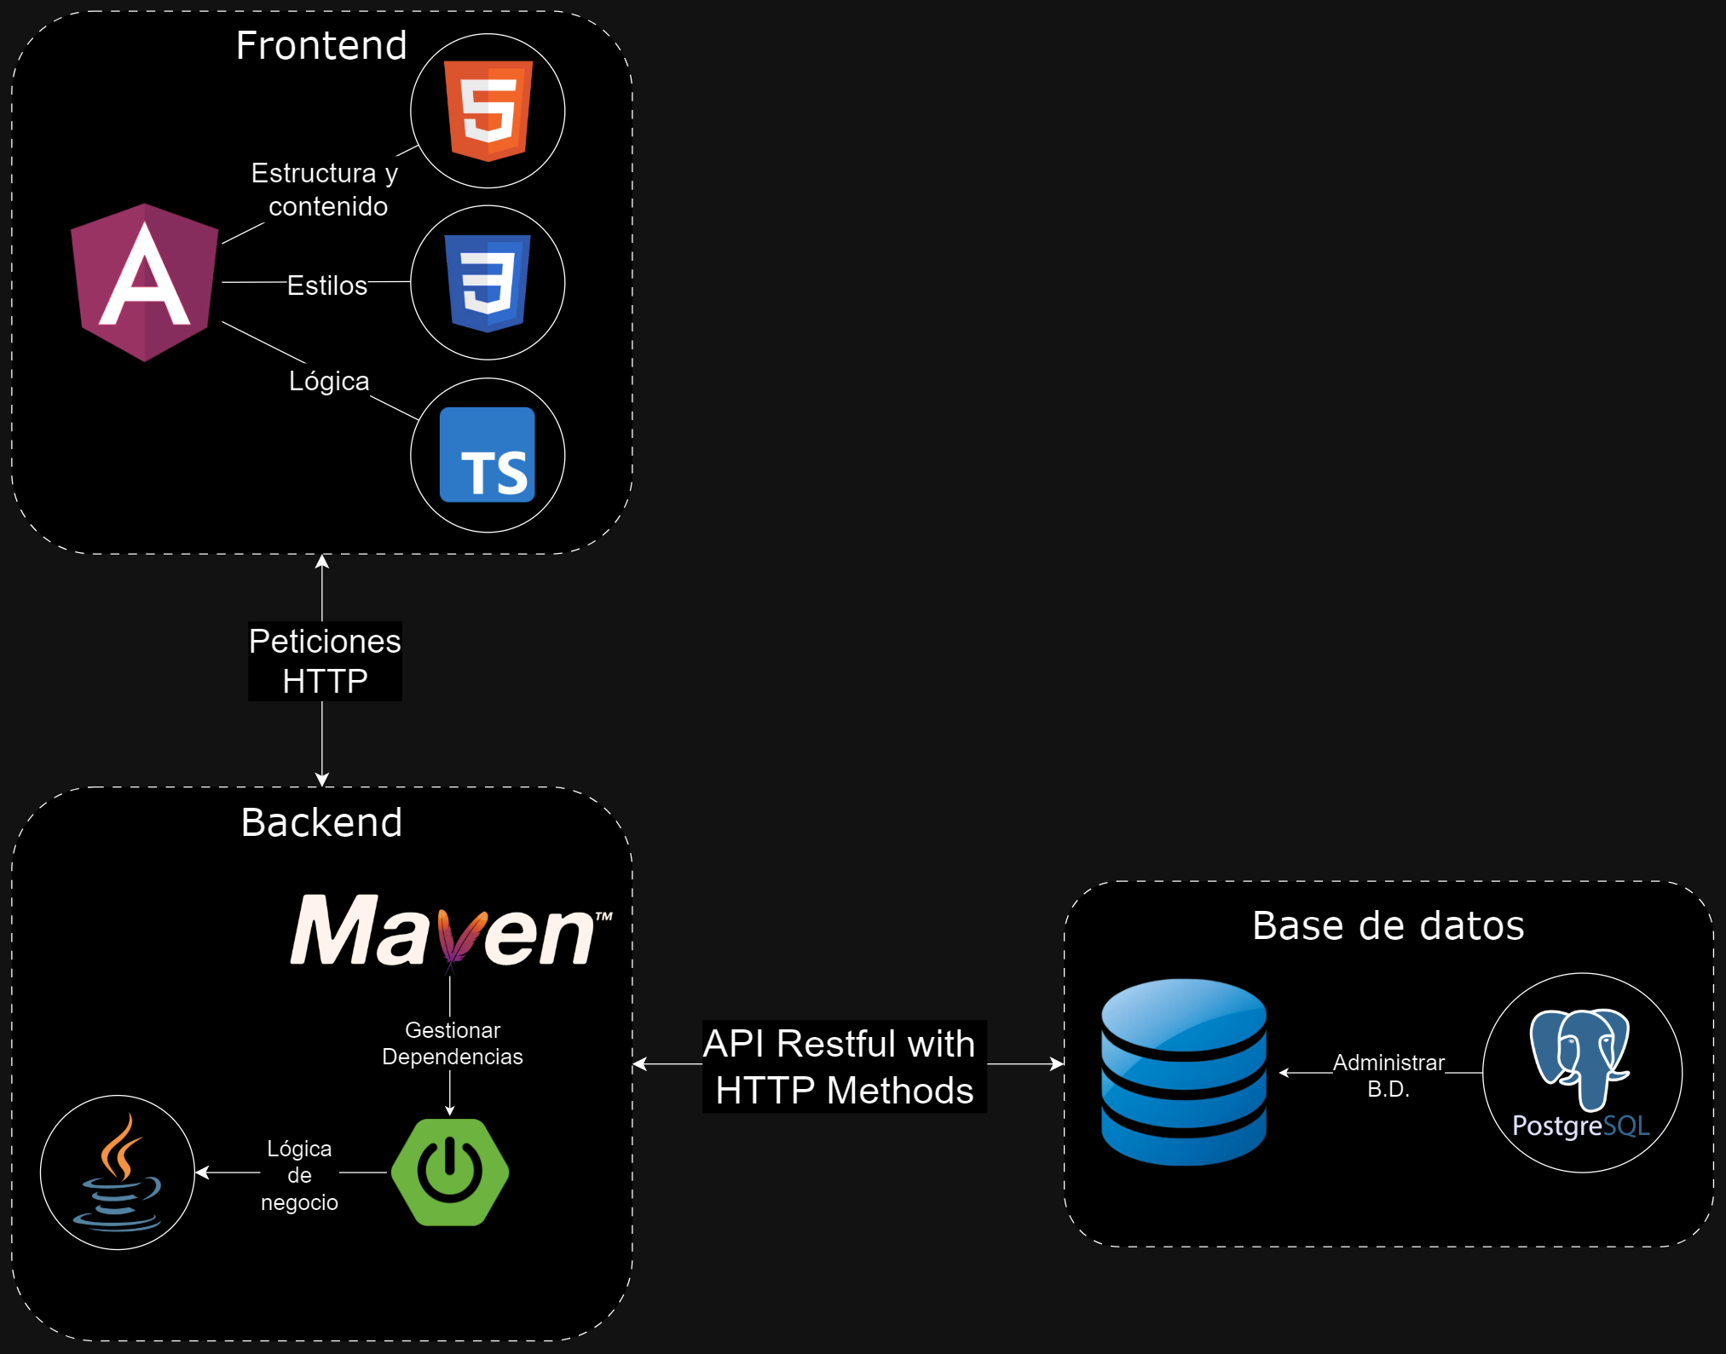
Componene | Tecnología | Justificación | ENLACE HACIA EL REPOSITORIO DE GITHUB
Front-End | Angular | El desarrollador encargado del Back-End tiene experiencia utilizándolo, por lo que se facilitará conectar ambos componentes del proyecto, además, al ser un framework bastante utilizado, tiene mucha documentación disponible, lo que facilita desarrollar usándolo. | https://github.com/pimientoyolo125/universeGame
Back-End | Spring Boot | El desarrollador encargado del Back-End tiene mucha experiencia desarrollando aplicativos web utilizando Spring Boot, además que al igual que Angular es una tecnología con mucha documentación y contenido (tutoriales) disponibles en la red.
Motor de Base de Datos | ElephantSQL - PostgreSQL | Todos los integrantes del equipo de desarrollo tienen experiencia diseñando e implementando bases de datos relacionales, específicamente manejando instancias de PostgreSQL por medio de ElephantSQL. Respecto al porqué se decidió utilizar una base de datos relacional: Simplemente se llegó a un consenso de que era el tipo de base de datos adecuado para modelar la organización del proyecto. | ENLACE HACIA EL DIAGRAMA DE ARQUITECTURA https://drive.google.com/file/d/1AoxshP0go4duqXWot7jINAHXe6EA0PUt/view?usp=sharing

Diagrama de actividad - Venta
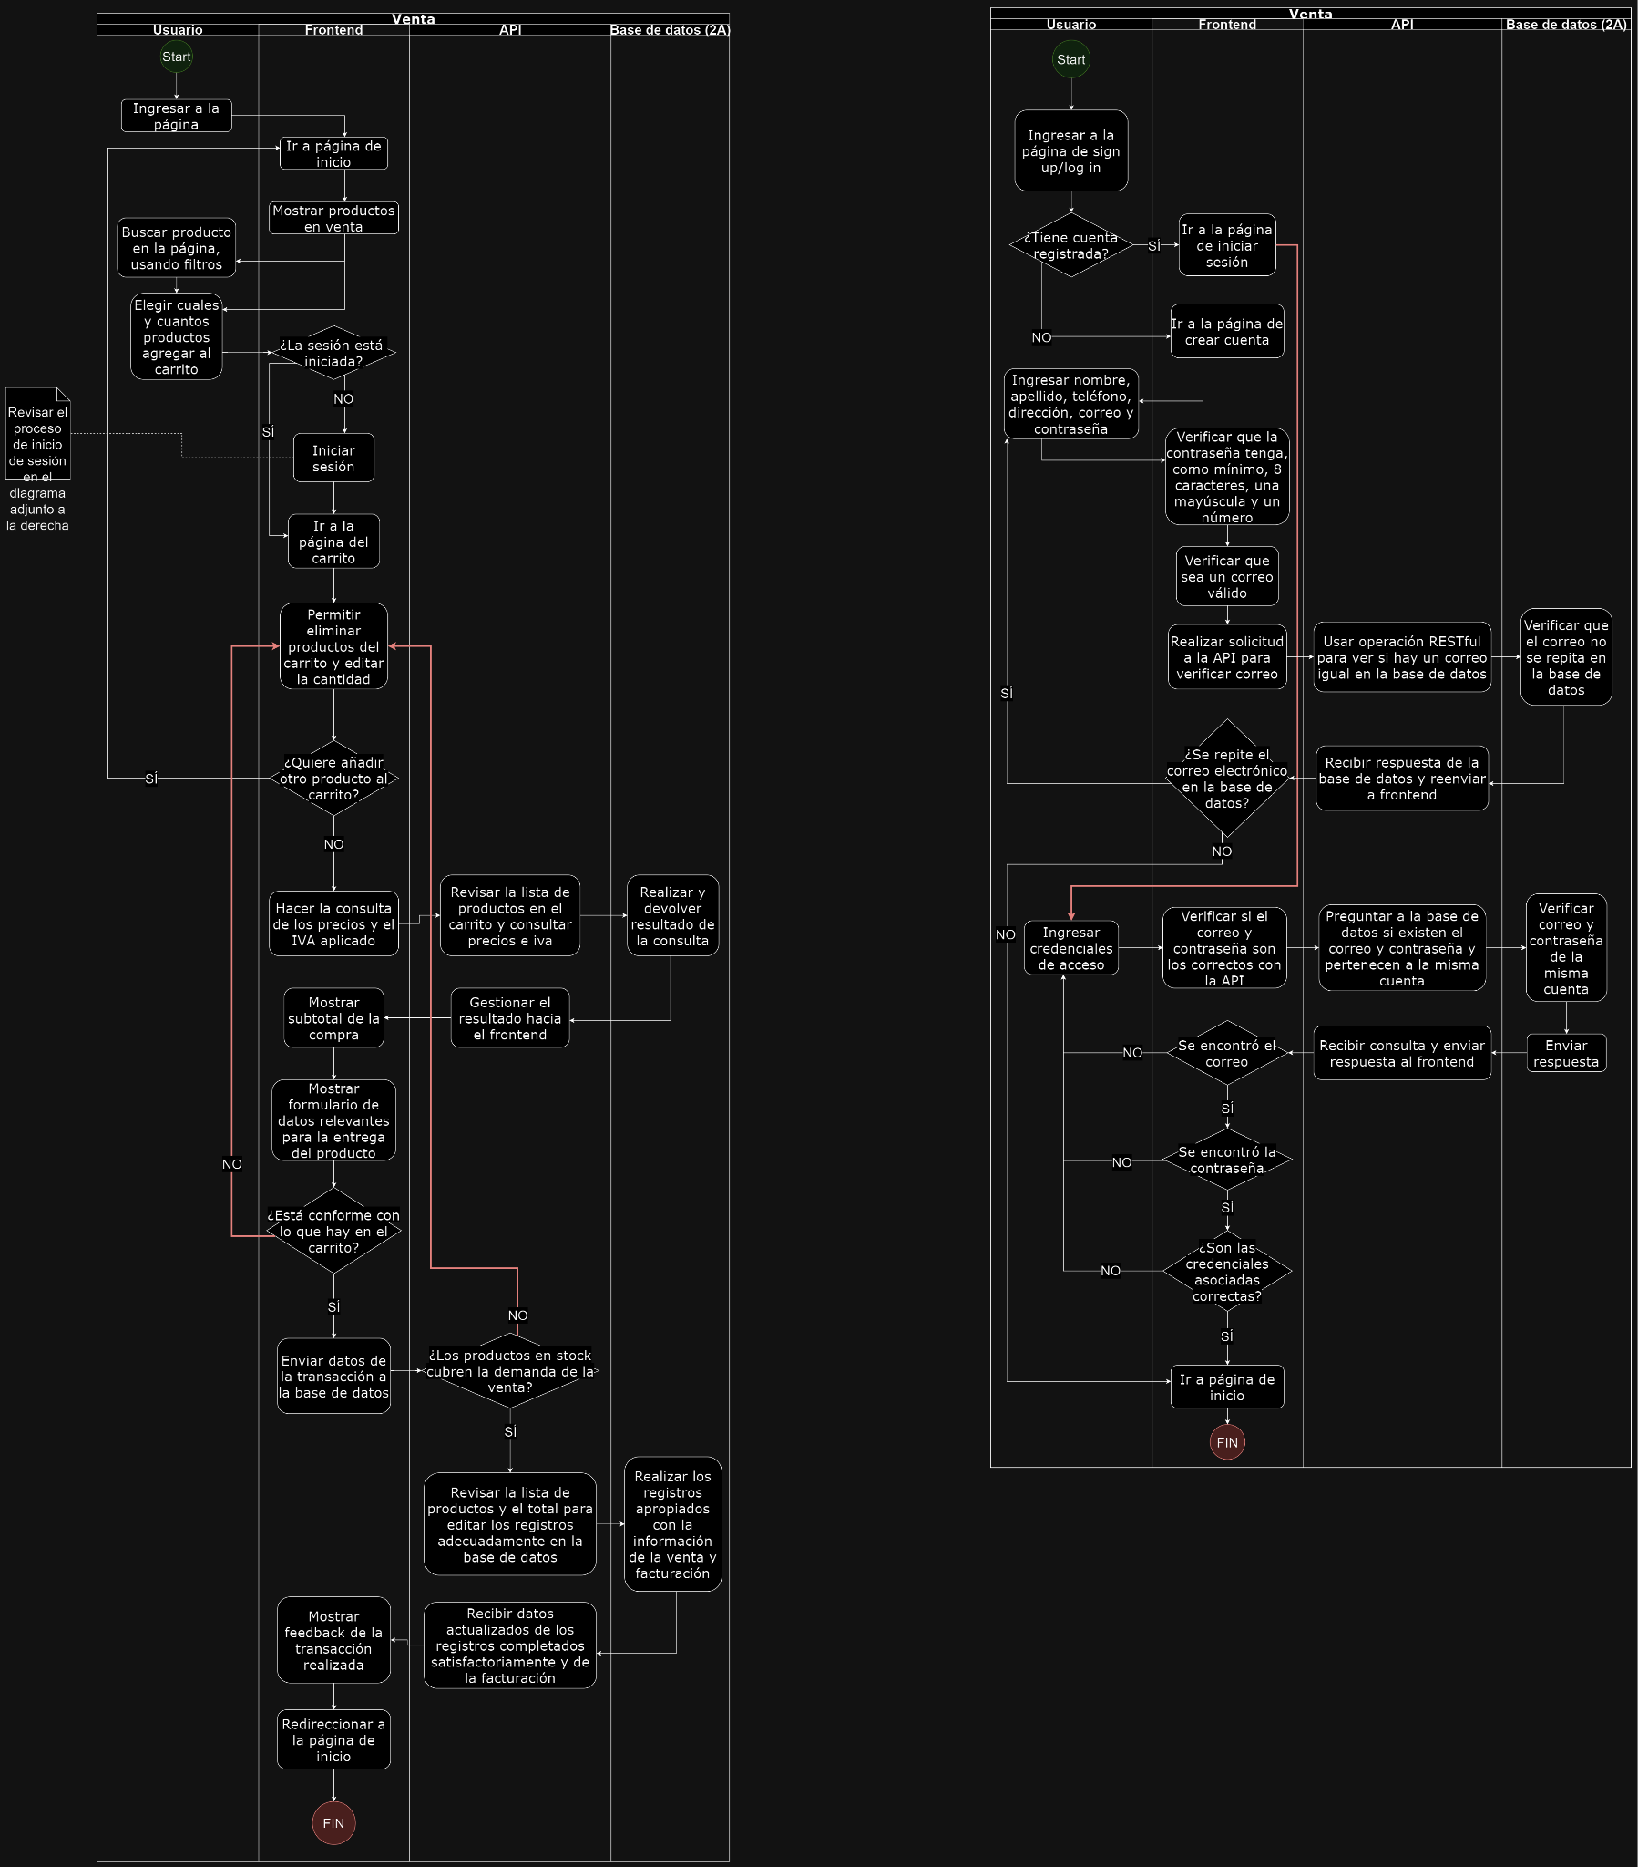
ENLACE HACIA EL DIAGRAMA CON MEJOR RESOLUCIÓN
https://drive.google.com/file/d/1rcrLvls55v-gXfFY29B91Unvp2ruebNC/view?usp=sharing

ENLACE HACIA UN PSEUDO DIAGRAMA DE TODO EL PROYECTO

https://drive.google.com/file/d/1FkpSGI3k94oElYKSag8661pkAVzWhZ5p/view?usp=sharing

NOTA: Puede hacerles Zoom sin miedo, no se verán borrosos

